Relevé de Chantier
 | Prévisite de chantier
Solution photovoltaïque
Modules |  | JKM450N-54HL4R |  |  | 946 | Onduleurs
JINKO SOLAR |  | Largueur | 1134mm | Puissance crête |  | HUAWEI
 |  | Longueur | 1762mm | 425,700 Wc |  | SUN2000-30KTL
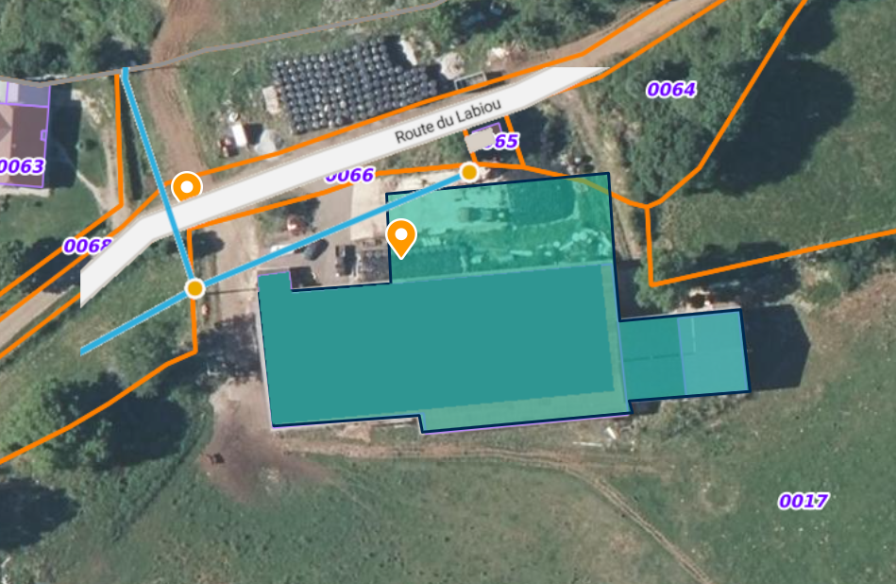

 |  | Capture d'écran géoportail
 |  | #REF!

Détails du chantier
Lot Pose LT

Lot VRD

 | PDL en limite de propriété |  |  | Coordonnées GPS (PDL) |  |  | Adresse
 | Raccord au TGBT |  |  | 45.261716° |  |  | 7 route du Labiou
 | Tiers Investisseur |  |  | 2.312701° |  |  | 15200 Chalvignac

